Mapeamento de Risco
PROBABILIDADES

 | ALTO = 3 | ALTO RISCO = 4 |  | Art. 4º Para fins deste regulamento, e sem prejuízo do disposto no art. 16, será considerado de alto risco o tratamento de dados pessoais que atender cumulativamente a pelo menos um critério geral e um critério específico, dentre os a seguir indicados:

 | • Transferência internacional e Utilização de sistemas de terceiros •Compartilhamento_de_dados_sensiveis | • Elaboração RIPD

 |  | Autoridade Nacional de Proteção de Dados

 |  | Enquanto não for editado regulamento específico sobre o RIPD, os controladores podem, no que couber, adotar como parâmetro o conceito de tratamento de alto risco definido no
 |  | art. 4º do Regulamento de aplicação da LGPD para agentes de tratamento de pequeno porte, aprovado pela Resolução nº 2/2022.

 |  | De acordo com esse dispositivo, o tratamento será de alto risco se verificada, no caso concreto, a presença de, ao menos, um critério geral (“larga escala” ou “afetar
 |  | significativamente interesses e direitos fundamentais dos titulares”) e de um critério específico (“uso de tecnologias emergentes ou inovadoras”, “vigilância ou controle de
 |  | zonas acessíveis ao público”, “decisões tomadas unicamente com base em tratamento automatizado de dados pessoais” ou “utilização de dados pessoais sensíveis ou de dados
 | MÉDIO = 2 | pessoais de crianças, de adolescentes e de idosos”).

 | • Compartilhamento Externo
 |  | Considerando esses critérios, recomenda-se elaborar o RIPD, por exemplo, se o tratamento de dados pessoais abranger número significativo de titulares (“larga escala”,
 |  | critério geral) e dados pessoas sensíveis (critério específico). Outro exemplo que pode ser mencionado é a decisão tomada unicamente com base em tratamento automatizado
 |  | de dados pessoais (critério específico), da qual possa resultar a negativa para o exercício de um direito ou para a utilização de um serviço (“afetar significativamente
 |  | interesses e direitos”, critério geral).

 |  | Ressalte-se que, para fins de elaboração do RIPD, esses critérios não devem ser considerados exaustivos, de modo que o controlador poderá verificar a existência de alto risco
 |  | em situações diferentes das indicadas. Assim, em conformidade com o princípio da responsabilização e prestação de contas, cabe ao controlador avaliar as circunstâncias relevantes
 | BAIXO = 1 | do caso concreto, a fim de identificar os riscos envolvidos e as medidas de prevenção e segurança apropriadas, considerando os possíveis impactos às liberdades e direitos
 |  | fundamentais dos titulares e a probabilidade de sua ocorrência.
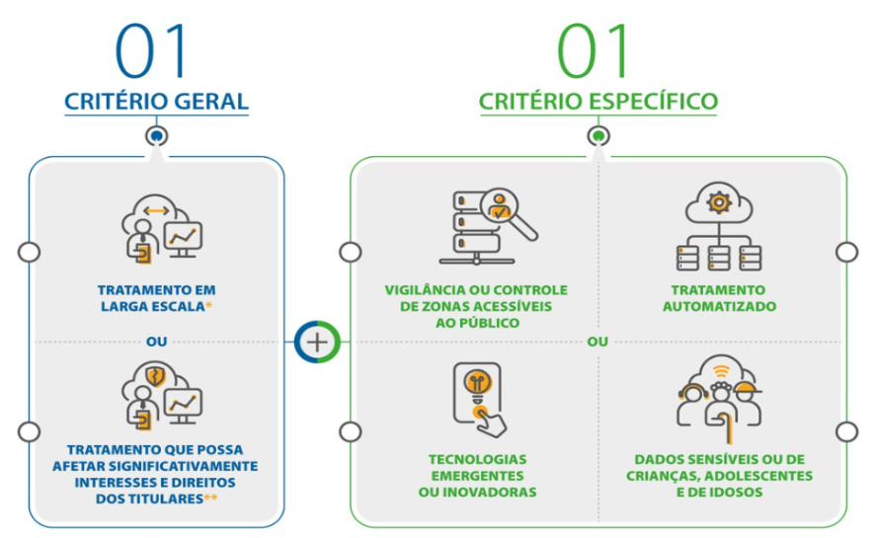
 | • Compartilhamento interno ou entre matriz e filial. •Compartilhamento de dados pessoais

 |  |  | Fonte: https://www.gov.br/anpd/pt-br/canais_atendimento/agente-de-tratamento/relatorio-de-impacto-a-protecao-de-dados-pessoais-ripd#p1/

